KKA
PT. CHITOSE INTERNASIONAL Tbk. |  |  |  |  |  | No. Dokumen | CINT/QA/F-001/KKASMT
 |  |  |  |  |  | Revisi | N
INTERNAL AUDIT |  |  |  |  |  | Tanggal Update | 2024-05-16

KERTAS KERJA AUDIT SISTEM MANAJEMEN TERINTEGRASI
Area Audit: Sales & Marketing
Auditor : Yulan, Kisty, & M. Arifin (Observer)
PIC Auditee : Lukito Angga
Tanggal Audit : Rabu, 23 April 2025

No | Pertanyaan | Referensi (Clausul ISO) | Ya | Tidak | N/A | Kategori Temuan | Dampak | Rekomendasi Tindakan Perbaikan
A. | Temuan Audit Sebelumnya
1 | Pada penjualan barang impor kode FG-ZAO-ZAO-AS-0248 Manabu AH-01 L Desk ke PT Sejahtera Wahana Gemilang ditemukan kerusakan Leg Plastik Cup sebanyak 50 pcs sesuai dengan surat komplain customer No : 005/ASS/KP/VI/2024, kerusakannya terdeteksi pada saat barang akan dirakit di customer. Namun untuk menangani kerusakan tersebut digunakan part lain yaitu material RM-KTG-PLS-00-0047 (pinjam komponen). | ISO 9001:2015 Klausul 8.7.1 Organisasi harus memastikan output yang yang tidak sesuai |  |  |  | Minor | Pemenuhan komplain dari vendor membutuhkan membutuhkan waktu yang lama sehingga menggunakan komponen di internal. | 1. Melakukan QC pada saat Barang Import datang; dan 2. Mengajukan kesepakatan Claim (Bukan penggantian Part) dengan Vendor jika terjadi kerusakan. | Part diinfokan sudah dilakukan penggantian. Dan barang yang digunakan seharusnya sudah digantikan dengan part Import Aslinya | Penggantian part dari Lokal tidak melakukan pencatatan terlebih dahulu pada SAP, hanya data dokumen fisik historinya (risikonya bisa terjadi adanya barang komponen kecil yg tidak tercatat keadaannya atau jumlah)
2 | Lokasi Gudang FG Lorong R & S di lantai 1 dan 2 tidak tertata dengan rapih, ada area yang rak nya kosong, sedang di rak lain full dan tidak tertata. | ISO 9001:2015 Klausul 8.5.4 Perlindungan |  |  |  | Minor | 1. Penurunan Kualitas Stock 2. Keluar Masuk barang tidak menggunakan sistem FIFO 3. Sulit menemukan barang yang dicari 4. Potensi kerusakan packing case | 1. Menata kembali area gudang Finish Goods sesuai kategori produk, kemudian dibreakdown ke produk; dan 2. Menunjuk PIC masing-masing Area yang bertanggung jawab untuk keluar masuk barang. | Kategorisasi di dalam gudang sudah dilakukan, dan relayout udah dilakukan. (Barang titipan di gudang belum terkategorisasi, namun PIC sudah ditentukan per Rak)
3 | Penyimpanan Barang Titipan PT Delta Furindotama untuk Manabu AH chair sebanyak 2400 pcs, Manabu AH 01 L Desk 2.916 pcs, Manabu AH 01 L Chair sebanyak 2,060 pcs bercampur dengan Finish Goods milik PT CINT. | ISO 9001:2015 Klausul 8.5.4 Perlindungan |  |  |  | Minor | 1. Berpotensi selisih stock dengan Inventory milik Chitose 2. Berpotensi terjual ke customer Lain | Kendala keterbatasan space mengakibatkan barang titipan sulit dilokalisir di area tertentu, akan dilakukan pengaturan ulang penyimpanan khusus barang titipan. | Barang titipan adanya selisih stock atas inventory DH | data dokumen atas penyimpanan barang. Pengecheckan terhadap jumlah stock

B. | Temuan External
1
2

C. | ASMT Q1
1 | 1. Permintaan data atas Penawaran Perusahaan yang diberikan kepada Customer? Lokal maupun Eksport | ISO 9001:2015 Klausul: 8.1 Operational Planning and Control
2 | 1. Jika dari Penawaran Perusahaan disetujui oleh Customer (Lokal maupun eksport), bagaimana pelaksanaan alur dari Penawaran Perusahaan menjadi Barang dikirim? | ISO 9001:2015 Klausul: 8.1 Operational Planning and Control
3 | 1. Atas PO Customer yang terbentuk dan sudah dilakukan permintaannya, apakah Customer pernah melakukan revisi/cancel atas PO yang ada? | ISO 9001:2015 Klausul: 8.1 Operational Planning and Control |  |  |  |  |  |  | Sering terjadi untuk PO Customer berubah. Sering perubahan atas kecepatan barang dan penambahan item barang. (utk Import) | Adanya feedback antara rencana yang diinginkan customer dengan rencana Chitose. Rekonsiliasi udah dilakukan (utk Import) | Dari sales lokal, pernah terdapat perubahan PO atas jumlah item dan juga tipe produknya. Ada kasus dimana beberapa barang belum di SJ kan karena tempat blm ada. | Harus terbentukkan kebijakan pada bispro sales atas kriteria penetapan PO yang ada. Harus adanya kebijakan yang bisa diterima oleh kedua pihak.
4 | 1. Mohon dapat ditunjukkan untuk jadwal pengiriman produk ke Customer | ISO 9001:2015 Klausul: 8.1 Operational Planning and Control
5 | 1. Jadwal pengiriman yang dilakukan, apakah pernah terjadi partial delivery dikarenakan Customer needs? Jika iya, bagaimana proses atas realisasinya sampai semua barang terdeliver. | ISO 9001:2015 Klausul: 8.1 Operational Planning and Control
6 | 2. Melakukan pengecheckan untuk 1 barang Slow Moving yang tercatat di SAP, atas permintaan Customer siapa dan rencana pengiriman kapan (Impor dan/atau lokal) *data terlampir* | ISO 9001:2015 Klausul: 8.1 Operational Planning and Control |  |  |  |  |  |  | Data monitoring slow moving perbedaan definisi, dan perlu adanya komparasi.
7 | 3. Bagaimana control dari gudang atas perpindahan barang dari gudang langsir ke gudang baros? Jika ada yang tidak sesuai, tindaklanjutnya seperti apa? | ISO 9001:2015 Klausul: 8.1 Operational Planning and Control |  |  |  |  |  |  | Adanya beberapa yang pernah terjadi ketidak sesuaian. Tindaklanjutnya ada proses hold approve dan mengembalikan barang ke langsir utk di update/revisi dahulu. | Pernah terjadi jumlah didalam dus berbeda, dan pernah ada yang kurang barang.
8 | 2. Sampling opname untuk produk: NSB, Ekspor, Kawai, Impor, Lokal (min 1 item per produk) | ISO 9001:2015 Klausul: 8.1 Operational Planning and Control
9 | 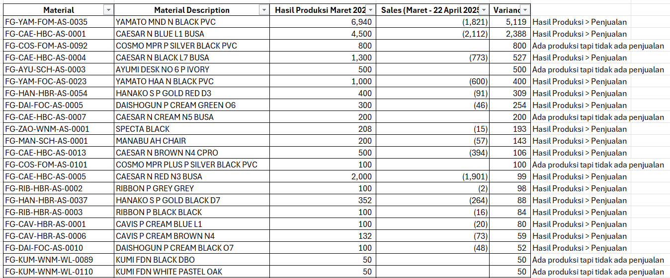 Bagaimana control Sales & Distribution, jika atas permintaan pengadaan barang yang direncanakan, tidak sesuai dengan penjualan di bulan tsb/berikutnya? Terdapatkah data rekapan barang barang yang belum terjual atas permintaan pengadaan barang? *data terlampir* | ISO 9001:2015 Klausul: 8.1 Operational Planning and Control

